关系图
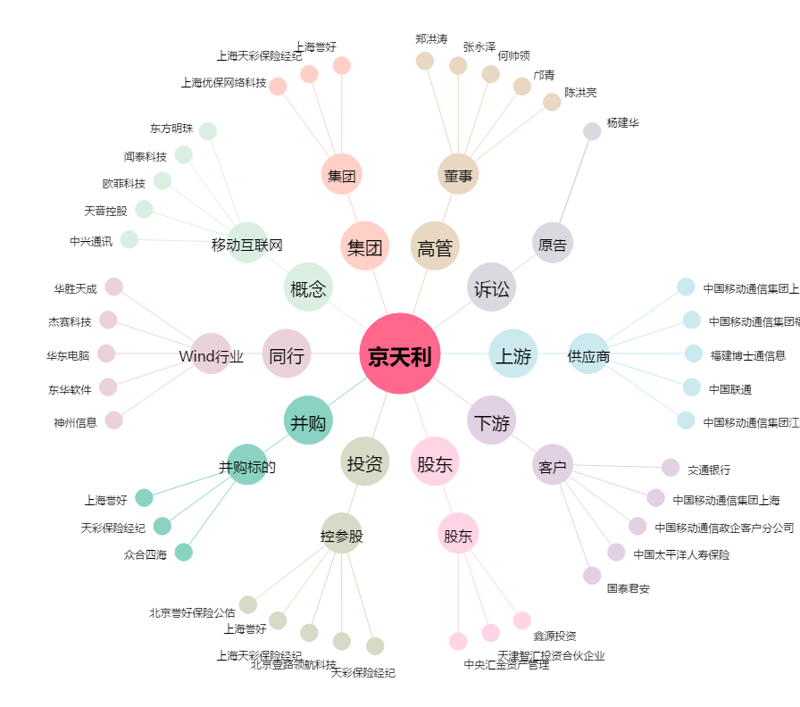
京天利[300399.SZ] - 关系概览图

